Sheet1
올린 날짜 | 이름 | 작업내용 | 사진
6월 8일 |  | 앞으로 만들 프로그램의 예비 이미지를 작성했습니다. -> 아래 사진 첨부
6월 8일 | 바탕화면 | 프로그램을 사용시 기본적인 back-ground에 사용할 바탕화면을 만들었습니다. | 
6월 8일 | 설명이미지1 | 프로그램중 게임에 대한 설명에 사용되는 이미지를 획득 | 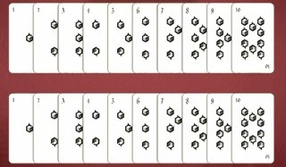
6월 8일 | 설명이미지2 | 프로그램중 게임에 대한 설명에 사용되는 이미지를 획득 | 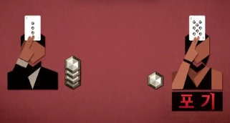
6월 8일 | 설명이미지3 | 프로그램중 게임에 대한 설명에 사용되는 이미지를 획득 | 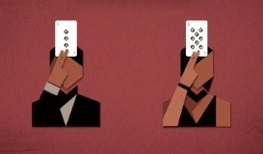
6월 8일 | 설명이미지4 | 프로그램중 게임에 대한 설명에 사용되는 이미지를 획득 | 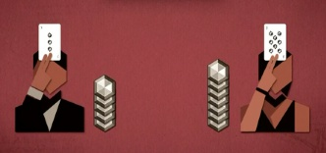
6월 8일 | 팀 정보 | 프로그램을 만든 팀 정보 기재 | 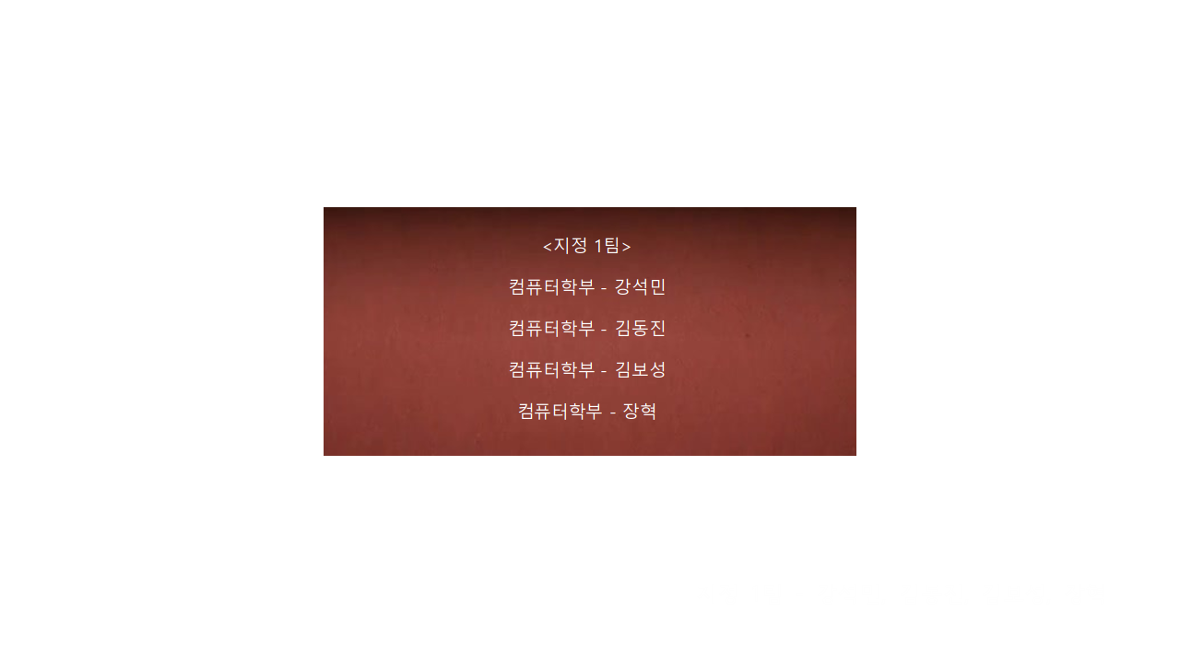
2019-06-10 | 시작화면 | 프로그램 시작화면 작성 | 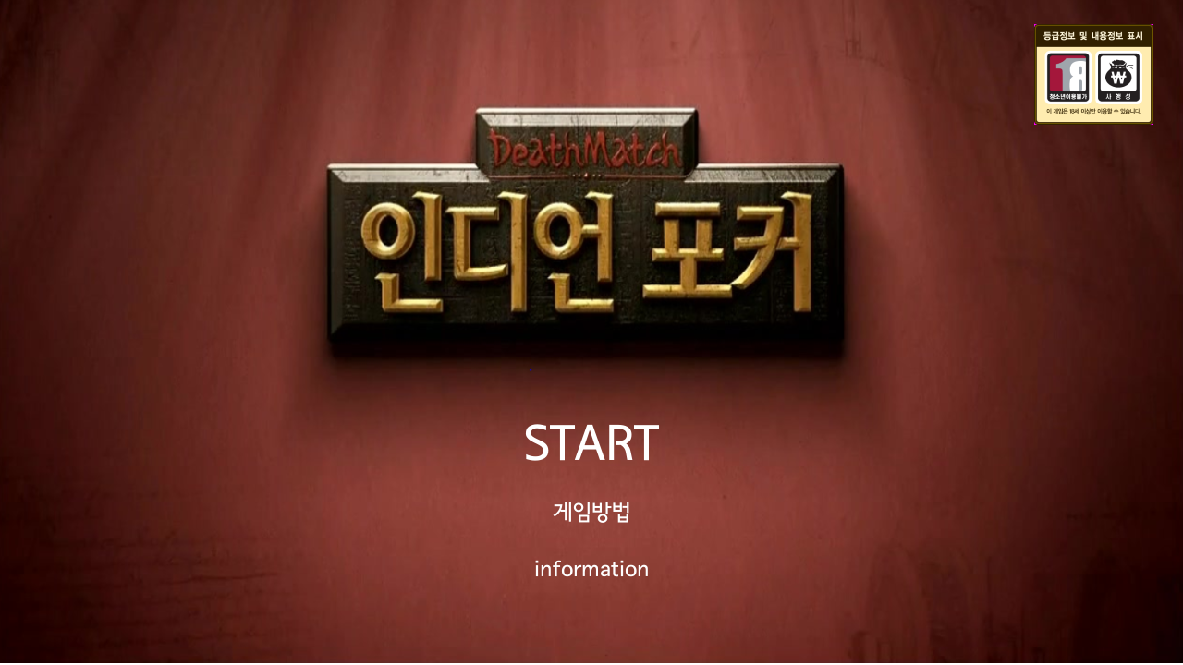
6월 8일 | 설명1 | 게임 방법 설명 1 | 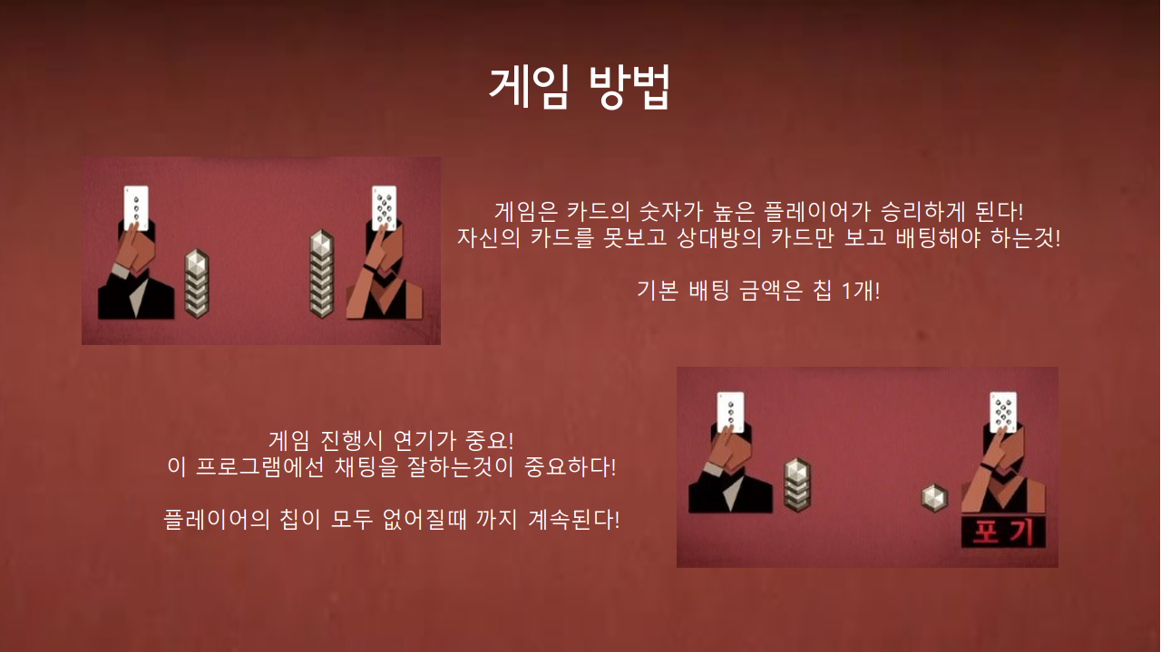
6월 8일 | 설명2 | 게임 방법 설명 2 | 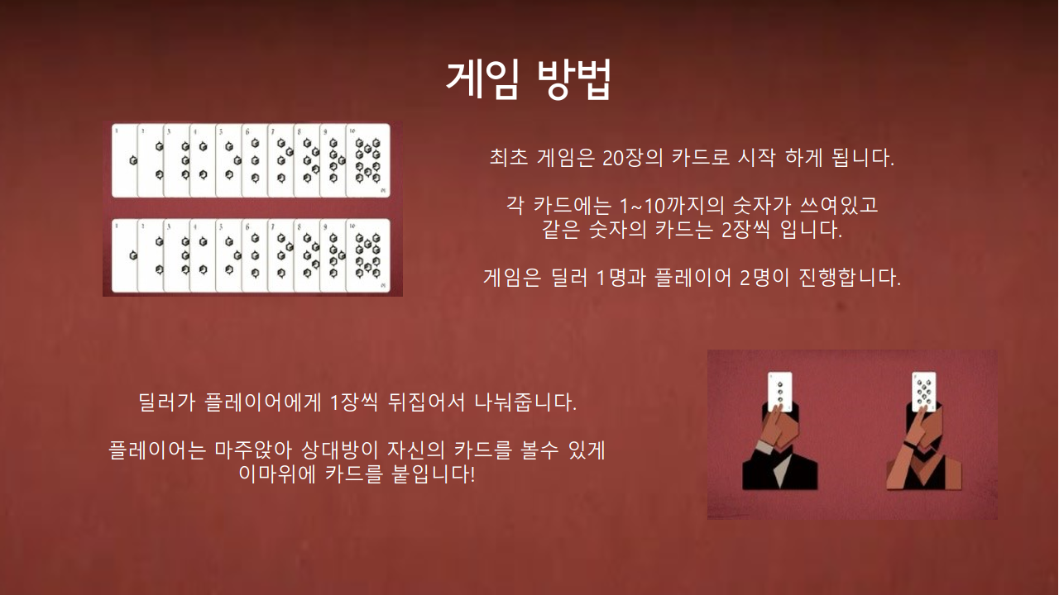
6월 8일 | 실행창 | 완성된 실행창의 이미지 | 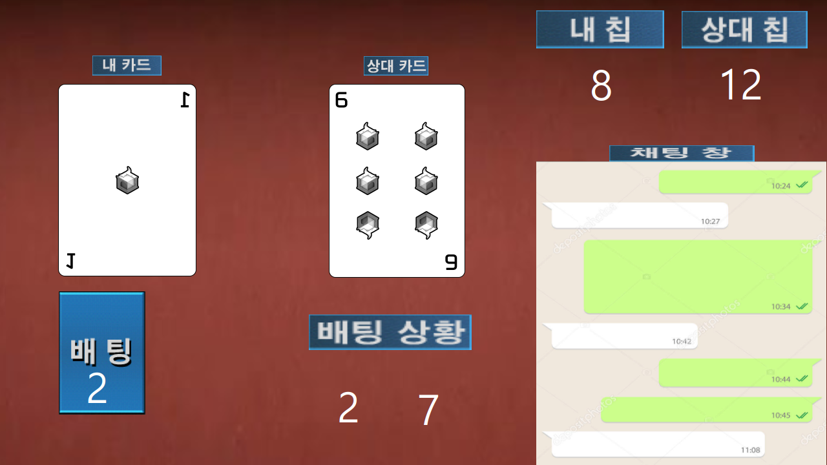
6월 10일 | 카드 섞는 소리 | 프로그램 작성시 사용할 카드 섞는 소리를 찾음.
6월 10일 | 칩배팅 소리 | 프로그램 작성시 사용할 칩 배팅 사운드를 찾음.
6월 10일 | 승리시 사운드 | 프로그램 작성시 사용할 승리시 사운드를 찾음.
6월 10일 | 패배시 사운드 | 프로그램 작성시 사용할 패배시 사운드를 찾음.
6월 17일 | 코드 개선 | 기본 작성한 코드를 기반으로 gui 부분 최적화
6월 18일 | 코드 개선 | 기본 작성한 코드를 기반으로 gui 부분 최적화
6월 19일 | Testing | 작성한 코드를 기반으로 testing

